ผังอะไหล่
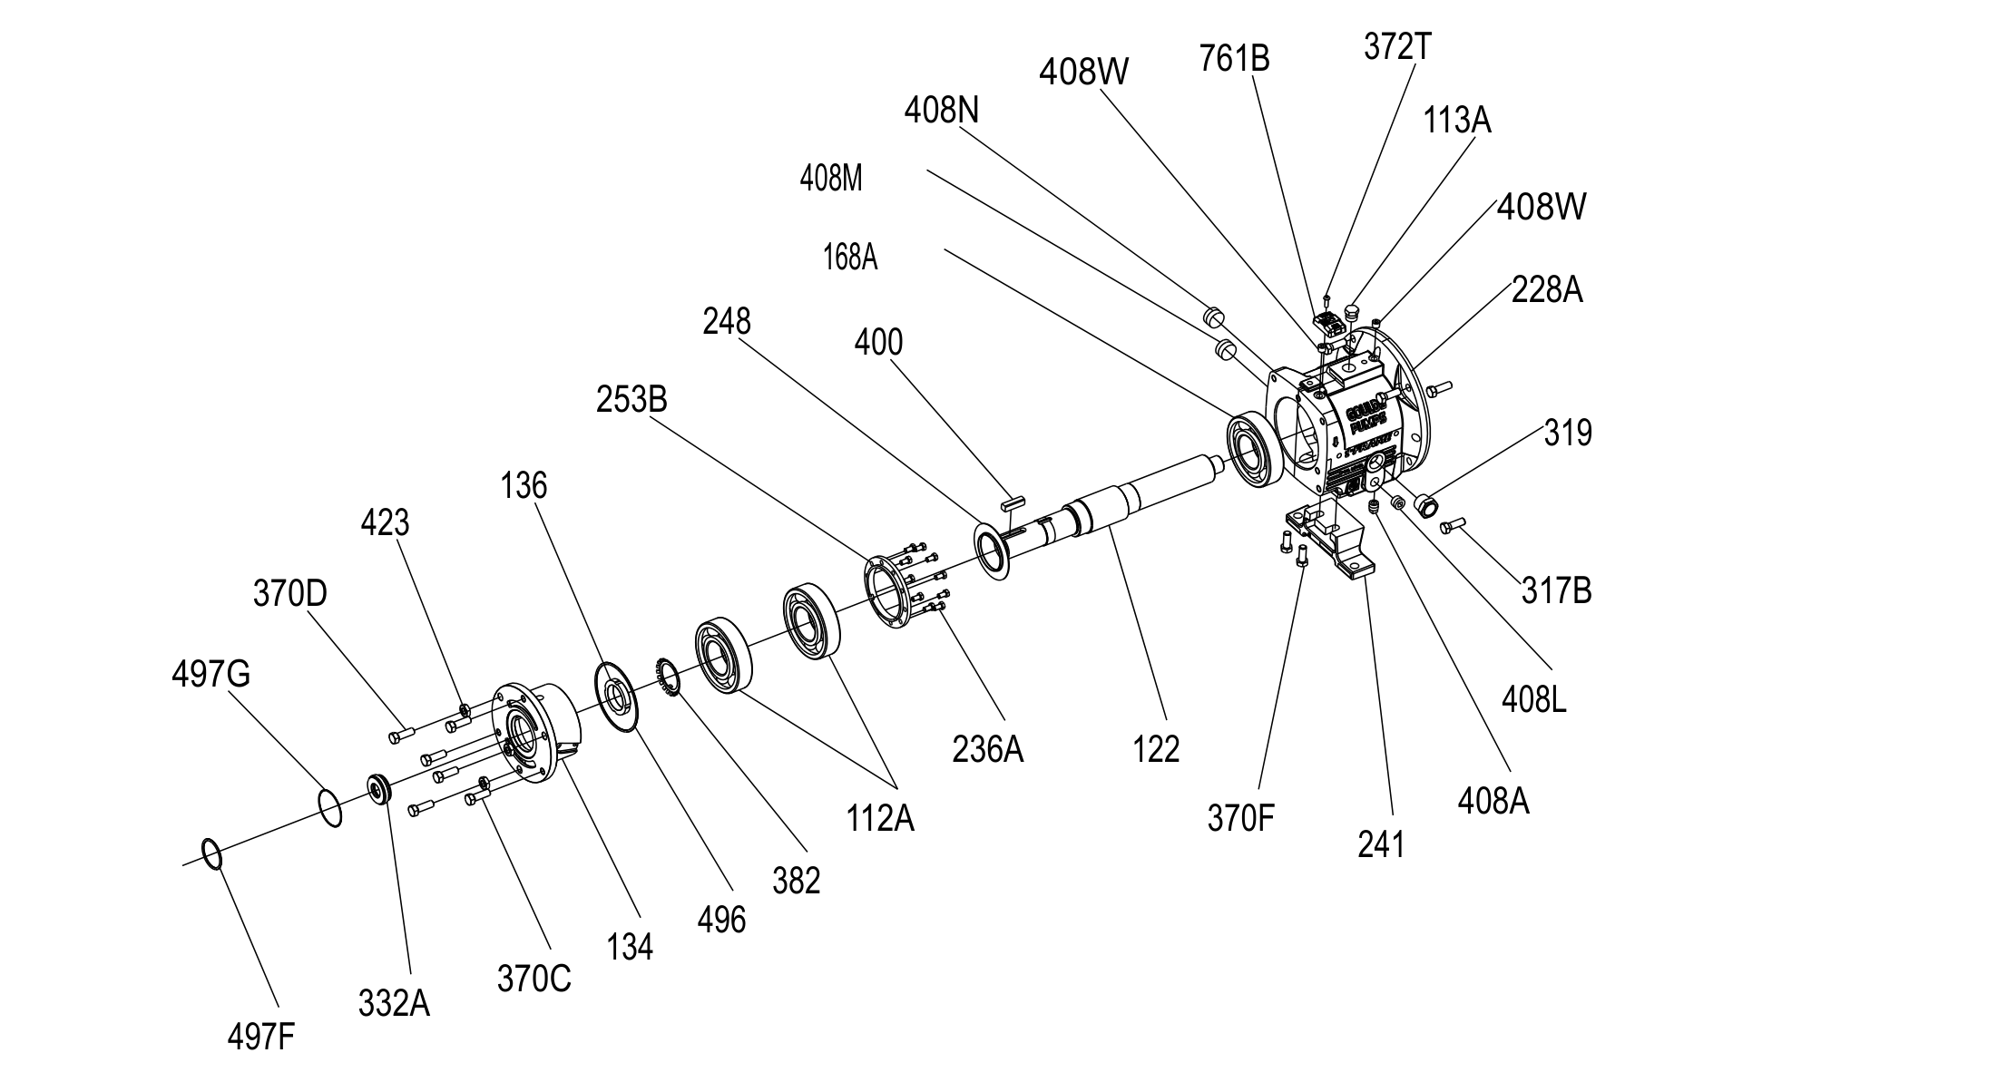
ผังอะไหล่ (Exploded view) — LTi
Goulds IOM 3196 i-FRAME — Figure 143: LTi bearing-frame exploded view

